Hoja1
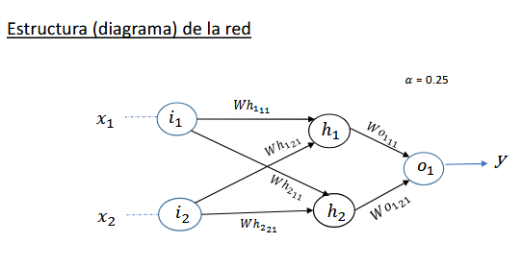
 |  |  | De i1 y i2 hasta h1 |  | De i1 y i2 hasta h2 |  | De h1 y h2 hasta o1
 |  |  | wh1_11 | wh1_21 | wh2_11 | wh2_21 | wo1_11 | wo1_21
x1 | x2 | dx | 0.10 | -0.70 | 0.50 | 0.30 | 0.20 | 0.40 | tasa α | h1 | h2 | o1 | ◭h1 | ◭h2 | ◭o1
0 | 0 | 0 | 0.10 | -0.70 | 0.50 | 0.30 | 0.18699611702 | 0.38699611702 | 0.25 | 0.50 | 0.50 | 0.42555748319 | -0.0052015531934 | -0.010403106387 | -0.10403106387
0 | 1 | 1 | 0.10 | -0.70 | 0.50 | 0.30 | 0.21038598073 | 0.40189272535 | 0.25 | 0.67 | 0.43 | 0.42809258787 | 0.0058051394603 | 0.01324648263 | 0.14001970515
1 | 0 | 1 | 0.10 | -0.70 | 0.50 | 0.30 | 0.22682520761 | 0.41493149761 | 0.25 | 0.48 | 0.38 | 0.43748978803 | 0.0072627360988 | 0.013063520904 | 0.13842952938
1 | 1 | 0 | 0.10 | -0.70 | 0.50 | 0.30 | 0.20974439844 | 0.40675669514 | 0.25 | 0.64 | 0.31 | 0.43184812398 | -0.0055042994839 | -0.0093807254094 | -0.10595623542

